关系图
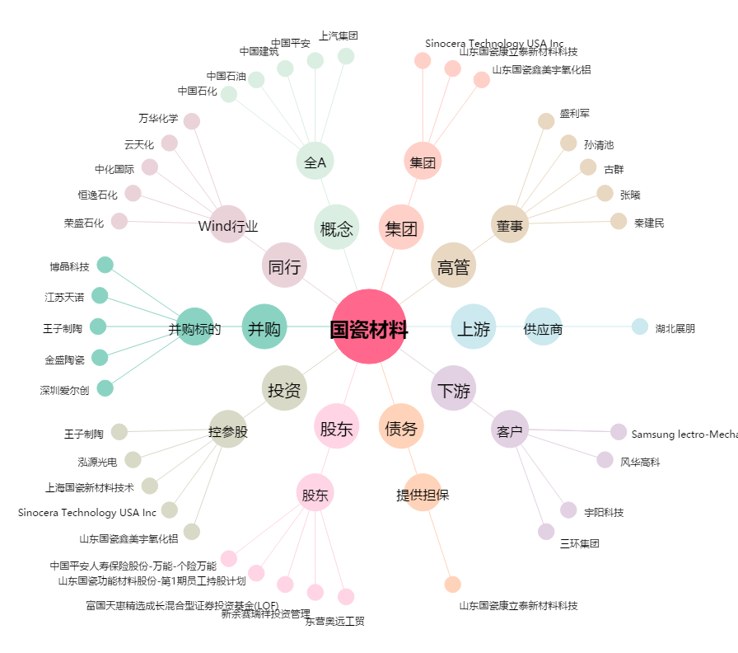
国瓷材料[300285.SZ] - 关系概览图

